Sheet1
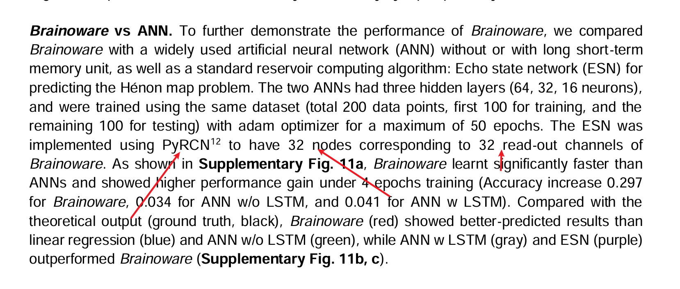
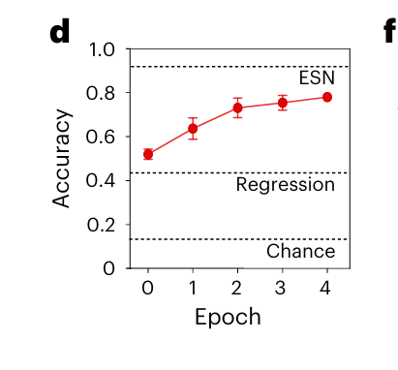
输入类型 | A_我们当前(rho0.9_leak0.3_SVM) | B_对齐reservoir_SVM(rho1.0_leak1.0) | C_PyRCN式(对齐reservoir_ridge) | reservoir规模
原始12维LPC(信息上界) | 0.9767 | 0.9758 | 0.9733 | 32
六位点连续 | 0.8425 | 0.83 | 0.8492 | 32
六位点top-1 | 0.6758 | 0.65 | 0.6658 | 32
六位点top-2 | 0.6817 | 0.6792 | 0.73 | 32
12位点top-1 | 0.8458 | 0.8325 | 0.8575 | 32
12位点top-2 | 0.8442 | 0.8458 | 0.8525 | 32

 | rho 谱半径 leak 泄漏率

